فسبزوار
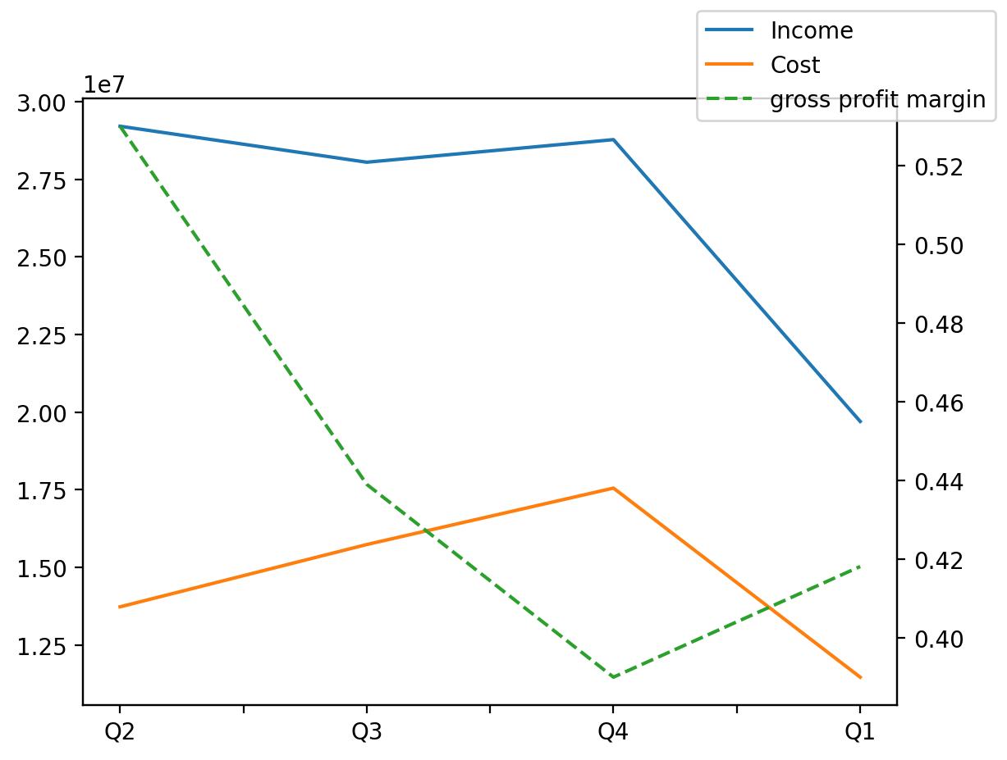
1402/09/30 | Q1 | Q2 | Q3 | Y | Q4 | Q3 / Q2 | Q4 / Q3 | Q1 / Q4
درآمد های عملیاتی | 19,700,915 | 29,210,863 | 28,051,331 | 93,332,549 | 28,778,645 | -4% | 3% | -32%
بهای تمام شده | (11,462,300) | (13,728,130) | (15,735,179) | (50,681,272) | (17,552,751) | 15% | 12% | -35%
سود(زیان)ناخالص | 8,238,615 | 15,482,733 | 12,316,152 | 42,651,277 | 11,225,894 | -20% | -9% | -27%
هزینه های عمومی اداری فروش | (843,082) | (273,594) | (340,278) | (1,392,791) | (497,205) | 24% | 46% | 70%
سود(زیان)عملیاتی | 7,395,533 | 15,209,139 | 11,975,874 | 41,258,486 | 10,728,689 | -21% | -10% | -31%
سایر درآمدهای غیر عملیاتی | 622,766 | 56,401 | 318,208 | 665,547 | 21,272 | 464% | -93% | 2828%
سود(زیان)خالص | 8,018,299 | 15,265,540 | 12,294,082 | 41,924,033 | 10,749,961 | -19% | -13% | -25%
مواد مستقیم مصرفی | 8,904,192 | 11,993,810 | 14,028,173 | 45,953,791 | 17,712,906 | 17% | 26% | -50%
سربارتوليد | 1,563,391 | 1,716,238 | 2,522,509 | 4,680,445 | (391,825) | 47% | -116% | -499%

